Графически
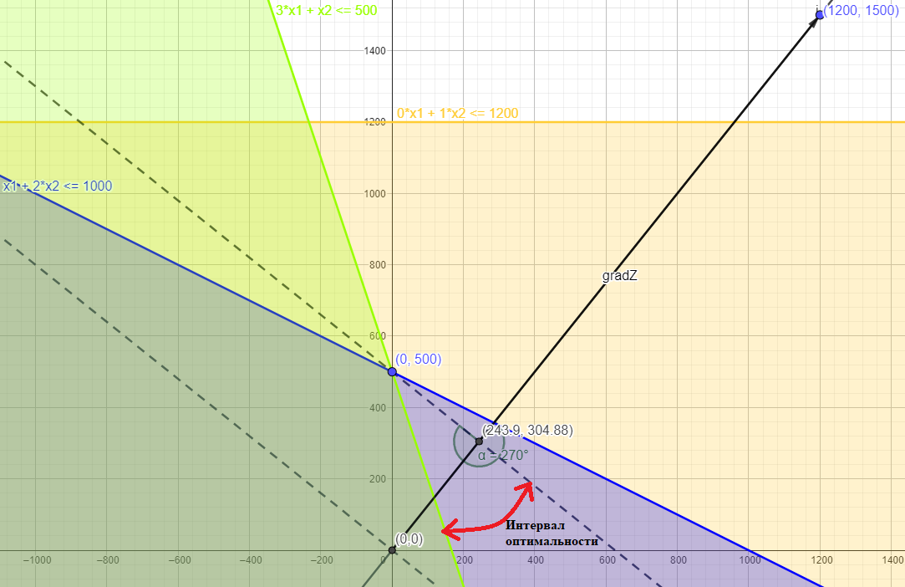
Ресурсы | Запас ресурса | Затраты на одну пару по моделям |  | Математическая модель
 |  | №1 | №2 | max Z | = | 50x1 + 40x2
Рабочее время, чел.-ч | 1000 | 1 | 2 | 1*x1 + 2*x2 | <= | 1000
Кожа 1-го сорта | 500 | 3 | 1 | 3*x1 + 1*x2 | <= | 500
Кожа 2-го сорта | 1200 | 0 | 1 | 0*x1 + 1*x2 | <= | 1200
Прибыль, ден. ед. |  | 50 | 40 | xj >= 0 | x = 1̅,̅2̅

